编码规则说明
设备:我们进行维修工作的对象, 是该系统的基础,可以是成套设备、单体设备

编码规则

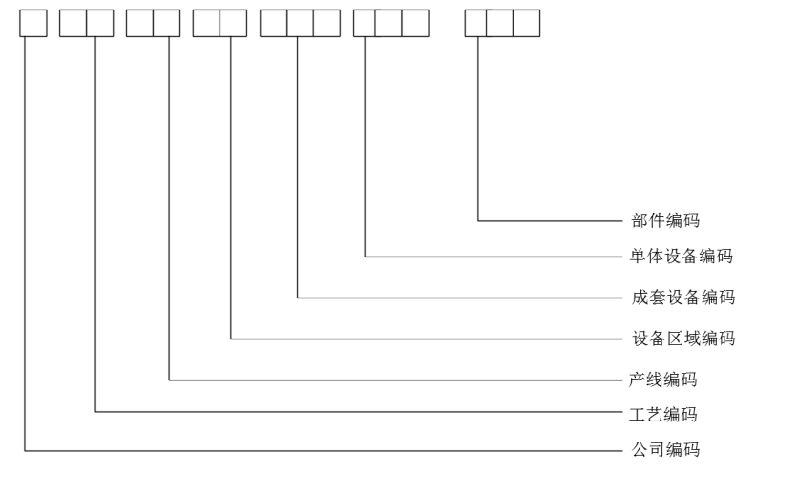
 |  | 公司代号 | 公司名称 | 代码 | 工艺名称 | 序号 | 分厂名称 | 产线名称 | 代码
 |  | 1 | 镔鑫钢铁 | YL | 原料设备 | 1 | 炼铁厂 | 卸料线 | L1
 |  |  |  | SJ | 烧结设备 | 2 |  | 混料线 | L2
 |  |  |  | LT | 炼铁设备 | 3 |  | 烘干料线 | L3
 |  |  |  | LG | 炼钢设备 | 4 |  | 烧结供料线 | L4
 |  |  |  | ZG | 轧钢设备 | 5 |  | 球团供料线 | L5
 |  |  |  | SC | 水处理设备 | 6 |  | 高炉供料线 | L6
 |  |  |  | YS | 压缩空气设备 | 7 |  | 喷煤线 | L7
 |  |  |  | MQ | 煤气设备 | 8 |  | 链篦机回转窑生产线 | Q1
 |  |  |  | GD | 供配电设备 | 9 |  | 1#竖炉生产线 | Q2
 |  |  |  | ZY | 制氧设备 | 10 |  | 2#竖炉生产线 | Q3
参考 | 镔钢设备编码规则V2023版 |  |  | FD | 发电设备 | 11 |  | 2#烧结机生产线 | S2
 |  |  |  | ZJ | 质检设备 | 12 |  | 3#烧结机生产线 | S3
 |  |  |  |  |  | 13 |  | 4#烧结机生产线 | S4
 |  |  |  |  |  | 14 |  | 1#双梁窑生产线 | H1
 |  |  |  |  |  | 15 |  | 2#双梁窑生产线 | H2
 |  |  |  |  |  | 16 |  | 3#双膛窑生产线 | H3
 |  |  |  |  |  | 17 |  | 4#双膛窑生产线 | H4
 |  |  |  |  |  | 18 |  | 5#双膛窑生产线 | H5
 |  |  |  |  |  | 19 |  | 6#双膛窑生产线 | H6
 |  |  |  |  |  | 20 |  | 7#双膛窑生产线 | H7
 |  |  |  |  |  | 21 |  | 8#双膛窑生产线 | H8
 |  |  |  |  |  | 22 |  | 1#高炉生产线 | G1
 |  |  |  |  |  | 23 |  | 2#高炉生产线 | G2
 |  |  |  |  |  | 24 |  | 5#高炉生产线 | G5
 |  |  |  |  |  | 25 |  | 1#BPRT机组 | F6
 |  |  |  |  |  | 26 |  | 2#BPRT机组 | F7
 |  |  |  |  |  | 27 |  | 5#BPRT机组 | F8
 |  |  |  |  |  | 28 | 炼钢厂 | 120吨 1#转炉生产线 | Z1
 |  |  |  |  |  | 29 |  | 120吨 2#转炉生产线 | Z2
 |  |  |  |  |  | 30 |  | 120吨 3#转炉生产线 | Z3
 |  |  |  |  |  | 31 |  | 900T混铁炉生产线 | T1
 |  |  |  |  |  | 32 |  | 1#连铸机生产线 | C1
 |  |  |  |  |  | 33 |  | 2#连铸机生产线 | C2
 |  |  |  |  |  | 34 |  | 3#连铸机生产线 | C3
 |  |  |  |  |  | 35 |  | 4#连铸机生产线 | C4
 |  |  |  |  |  | 36 |  | 5#连铸机生产线 | C5
 |  |  |  |  |  | 37 |  | 1#钢渣处理生产线 | X1
 |  |  |  |  |  | 38 |  | 2#钢渣处理生产线 | X2
 |  |  |  |  |  | 39 |  | 3#钢渣处理生产线 | X3
 |  |  |  |  |  | 40 |  | 90T精炼炉生产线 | J1
 |  |  |  |  |  | 41 | 棒材厂 | 1#棒材生产线 | B1
 |  |  |  |  |  | 42 |  | 2#棒材生产线 | B2
 |  |  |  |  |  | 43 |  | 3#双高棒生产线 | B3
 |  |  |  |  |  | 44 | 线材厂 | 4#双高线生产线 | X4
 |  |  |  |  |  | 45 |  | 5#双高线生产线 | X5
 |  |  |  |  |  | 46 | 能源动力厂 | 冲渣水换热系统 | W1
 |  |  |  |  |  | 47 |  | 采暖水外供主管网（厂区、生活区） | W2
 |  |  |  |  |  | 48 |  | 污水处理系统 | W3
 |  |  |  |  |  | 49 |  | 中水外供管网（并生产水主管） | W4
 |  |  |  |  |  | 50 |  | 大口井水源地供水系统 | W5
 |  |  |  |  |  | 51 |  | 生产水供水系统（厂区主管网） | W6
 |  |  |  |  |  | 52 |  | 生活水供水系统（厂区、生活区主管网） | W7
 |  |  |  |  |  | 53 |  | 2#空压站能源动力系统（压缩空气） | K1
 |  |  |  |  |  | 54 |  | 压缩空气外供主管网（厂区） | K2
 |  |  |  |  |  | 55 |  | 转炉煤气回收系统 | M1
 |  |  |  |  |  | 56 |  | 转炉煤气外供主管网（并高煤主管网主要使用单位棒材、线材、8万发电一期） | M2
 |  |  |  |  |  | 57 |  | 转炉煤气外供主管网（炼钢修包车间） | M3
 |  |  |  |  |  | 58 |  | 转炉煤气外供主管网（石灰窑喷煤） | M4
 |  |  |  |  |  | 59 |  | 转炉煤气外供主管网（石灰窑1、2号窑） | M5
 |  |  |  |  |  | 60 |  | 转炉煤气外供主管网（炼铁铸铁机） | M6
 |  |  |  |  |  | 61 |  | 8万m³ 1#煤气柜 | M7
 |  |  |  |  |  | 62 |  | 8万m³ 2#煤气柜 | M8
 |  |  |  |  |  | 63 |  | 变配电系统 | D1
 |  |  |  |  |  | 64 |  | 220kv变电系统 | D2
 |  |  |  |  |  | 65 |  | 1# 110KV变电系统 | D3
 |  |  |  |  |  | 66 |  | 2# 110KV变电系统 | D4
 |  |  |  |  |  | 67 |  | 3# 110KV变电系统 | D5
 |  |  |  |  |  | 68 |  | 1#制氧16000空分生产线 | Y1
 |  |  |  |  |  | 69 |  | 2#制氧20000空分生产线 | Y2
 |  |  |  |  |  | 70 |  | 3#制氧35000空分生产线 | Y3
 |  |  |  |  |  | 71 |  | 4#制氧60000空分生产线 | Y4
 |  |  |  |  |  | 72 |  | 7.5MW余热发电机组生产线 | F1
 |  |  |  |  |  | 73 |  | 40MW富余煤气发电机组生产线 | F2
 |  |  |  |  |  | 74 |  | 80MW一期富余煤气发电机组生产线 | F3
 |  |  |  |  |  | 75 |  | 80MW二期富余煤气发电机组生产线 | F4
 |  |  |  |  |  | 76 |  | 150MW富余煤气发电机组生产线 | F5

